El Tío Tech
 | Capítulo 4 - Filtros Avanzados con Macros
Curso de Excel Avanzado

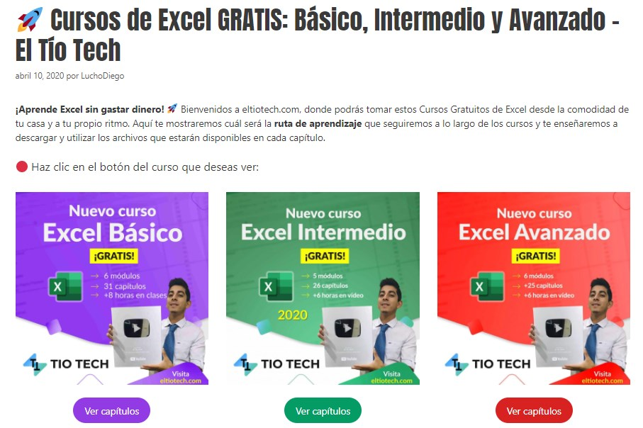

 | Mira aquí el capítulo: | https://eltiotech.com/cap4-filtros-avanzados-con-macros/
 | Suscríbete a El Tío Tech en YouTube: | https://www.youtube.com/eltiotech
 | Visita la web para ver más tutoriales: | https://bit.ly/2BX3RdM
 | 🔴 Cursos gratis de Excel: | https://eltiotech.com/cursos-gratis-de-excel-basico-intermedio-avanzado/

 | © Todos el contenido de este curso está sujeto a derechos de propiedad por las leyes de Derechos de Autor y demás Leyes relativas Internacionales por Miguel Vela - "El Tío Tech".

Clic para ir a los cursos

